Tablero
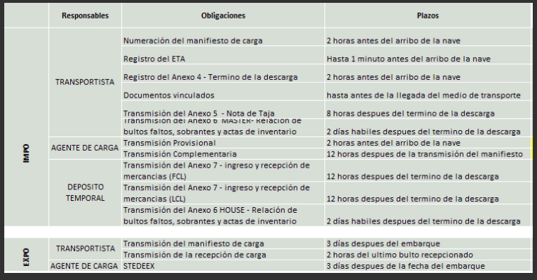
Responsable | Proceso | Negocio | Tipo | Plazos | Descripcion | Medio | Fuente | Archivos de envío | Archivos de respuesta
Transportista | Numeración del manifiesto de carga | Impo | Transmisión | 2 horas antes de la llegada del medio de transporte | -Información presentada: Fecha de llegada del vuelo(30/01/2017 16:26), Aerolinea(T0 143) , Puerto origen (USMIA) - Solo a nivel de vuelos ya que aun no contamos con las guias - Data Input: Itinerario de vuelo hermes (todo el itinerario en el caso de un perfil "GHA" y el itinerario filtrado en caso de un perfil "TALMA" | TCI
 | Documentos vinculados |  | Envío Correo | Hasta antes de la llegada del medio de transporte | Presentación física de los documentos del manifiesto de carga general | Correo: xxx@xxx.com | Solicitar buzon de correo
 | Registro de Fecha de Llegada y Autorización de la Descarga (anexo 1) |  | Registro | Hasta 1 minuto antes del arribo del medio de transporte |  | App Contenedor | http:www.sunat.com
 | Registro de la Fecha y Hora del Termino de Descarga (anexo 4) |  | Registro | 2 horas antes de la llegada del medio de transporte |  | App Contenedor | http:www.sunat.com
 | Transmisión de la descarga de la mercancia - Nota de tarja (anexo 5) |  | Transmisión | 8 horas despues del termino de la descarga |  | Teledespacho/TCI
 | MASTER - Relación de bultos faltos, sobrantes y actas de inventario (anexo 6) |  | Transmisión | 2 días habiles despues del termino de la descarga |  | Teledespacho/TCI
 | Termino de embarque | Expo | Registro | ?consultas con gonzalo
 | Autorizacion de la carga |  | Registro | ?consultas con gonzalo
 | Manifiesto de carga |  | Transmisión | 3 días despues del embarque
 | Documentos vinculados |  | Envío Correo
Deposito Temporal | Ingreso y recepción de la mercancia FCL (anexo 7) | Impo | Transmisión | 12 horas despues del termino de la descarga
 | HOUSE - Relación de bultos faltos, sobrantes y actas de inevntario (anexo 6) |  | Transmisión | 2 días habiles despues del termino de la descarga
 | Ingreso y recepción de la mercancia desconsolidada LCL |  | Transmisión | 12 horas despues del termino de la descarga
Agente Carga | Información del manifiesto de carga y del manifiesto de carga desconsolidado (provisional) | Impo | Transmisión | 2 horas antes del arribo de la nave
 | Manifiesto de carga desconsolidado (complementaria) |  | Transmisión | 12 horas despues de la transmisión del manifiesto
 | Stedex | Expo | Transmisión | 3 días despues de la fecha de embarque

Pantallas
